상품제안서
스테이24 2중 밀폐마개 앤드링 대용량 텀블러 600ml | 상품코드: F23328

 |  |  |  |  |  |  | 02-412-0044 | www.easy1.co.kr
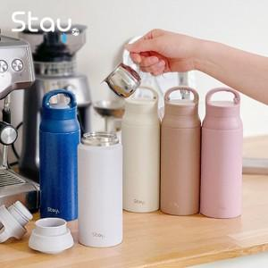

【상세/제작정보】 | 오픈되는 고리모양의 링으로 어디서나 편리하게 사용가능

【인쇄/포장옵션】 | 실크, 레이저, 풀칼라, 개별인쇄 / 포장지포장

【공급단가】 | 수량 | 50~ | 100~ | 500~ | 1,000~ | 2,000~
*VAT별도 | 단가 | 17,760원 | 17,460원 | 17,020원 | 16,720원 | 16,280원

【상품 URL】 | http://www.easy1.co.kr/src/goods_detail.php?gdno=23328

